Governor Limits Overview
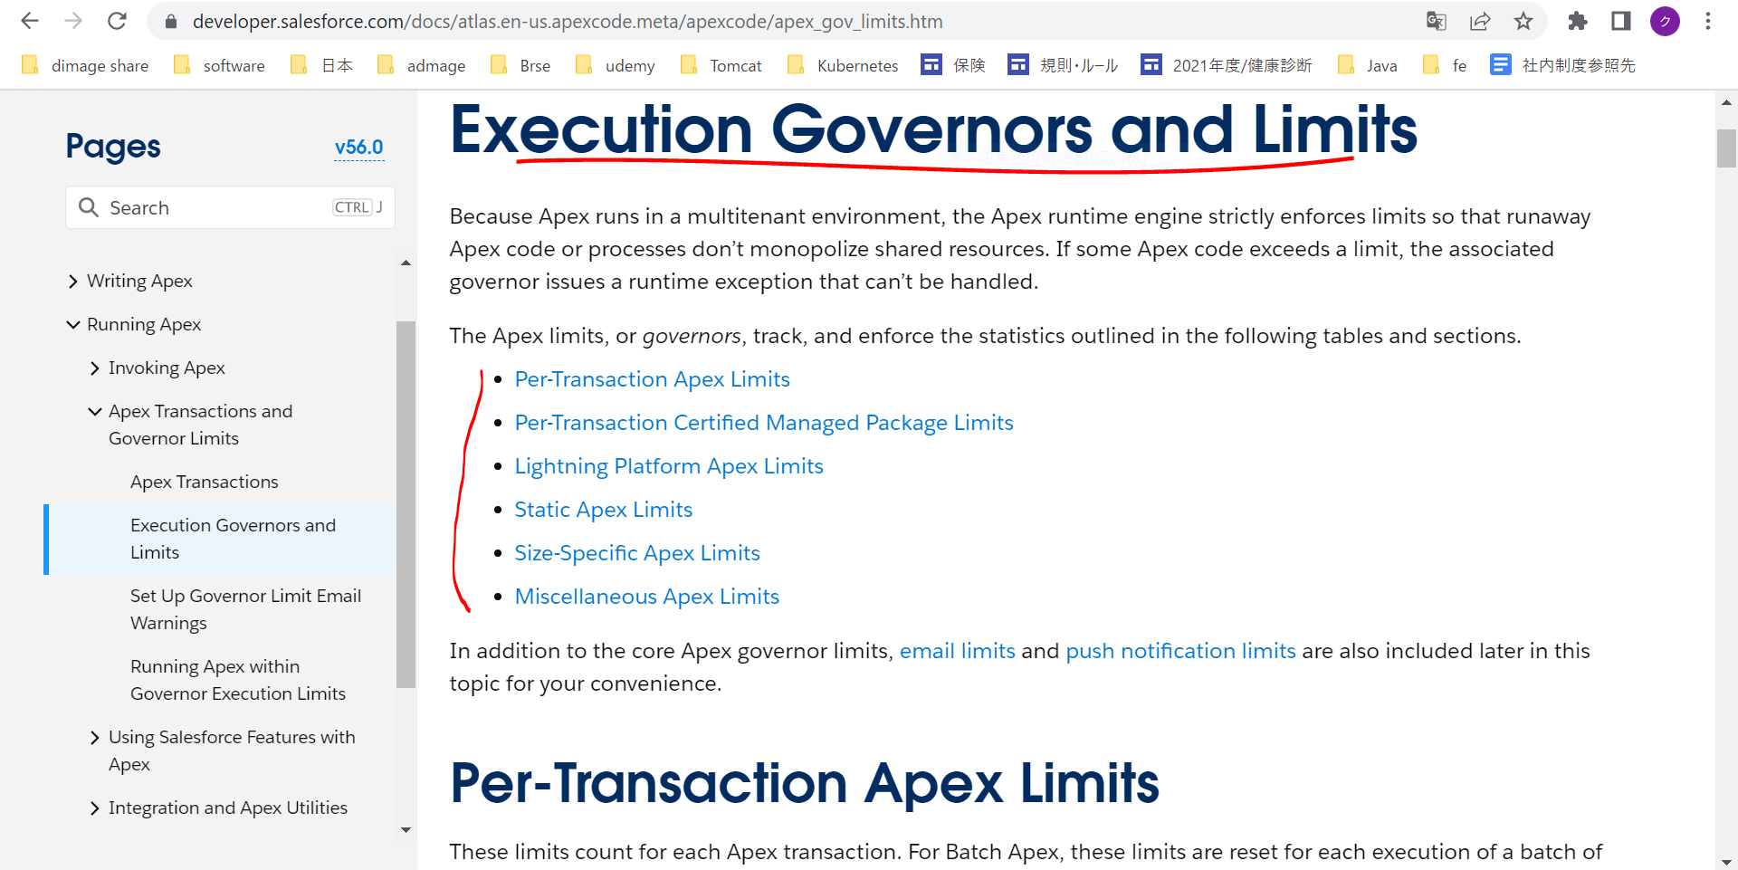
Execution Governors and Limits
 | https://developer.salesforce.com/docs/atlas.en-us.apexcode.meta/apexcode/apex_gov_limits.htm

Transaction
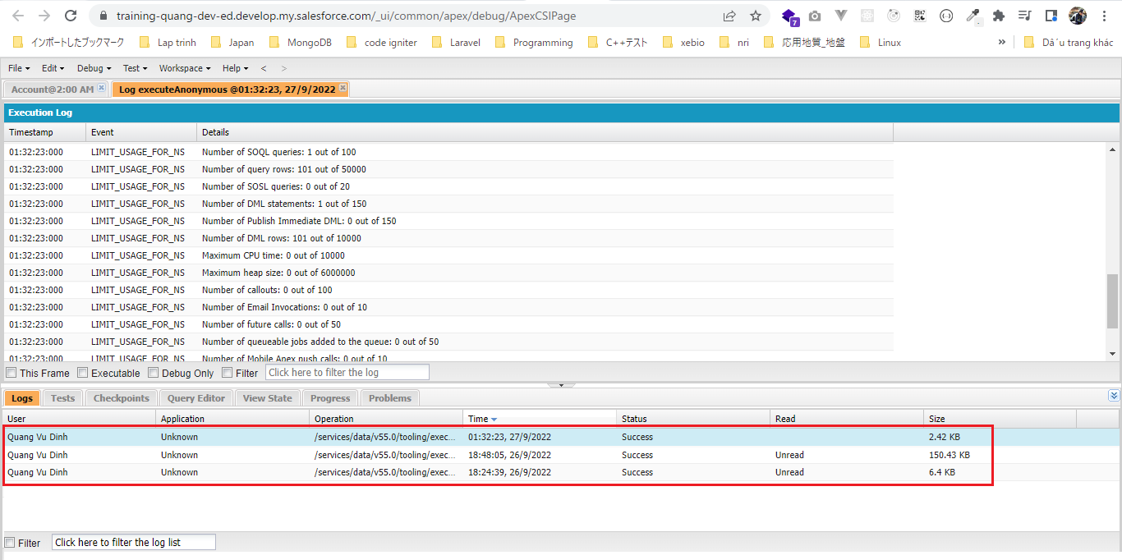
 | Transaction
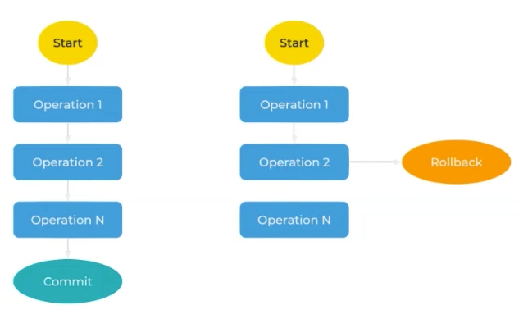

構成
 | salesforce
 |  | 2.Apex-Fundamentals
 |  | 3.Control-Flow-Statements
 |  | 4.Apex-Classes-and-Methods
 |  | 5.Apex-Testing
 |  | 6.Salesforce-Object-Query-Language
 |  | 7.SObject-and-DML
 |  | 8.Exception-Handling
 |  | 9.VS Code-Setup
 |  | 10.Governors-Limits-and-Code-Bulkification |  |  | → | new
 |  |  | 1.transaction |  | → | new
 |  |  |  | dev-console.txt | → | new

salesforce\10.Governors-Limits-and-Code-Bulkification\1.transaction\dev-console.txt
 | // Example 1 |  |  |  |  |  | → | Single Transaction
 | // insert single account
 | Account singleAccount = new Account(Name='Single Test Account');
 | insert singleAccount;

 | // Example 2 |  |  |  |  |  | → | Single Transaction
 | // insert multiple accounts
 | List<Account> multipleAccounts = new List<Account>();
 | for(Integer i=0; i<100; i++){
 | multipleAccounts.add(new Account(Name='Multiple Test Account ' + String.valueOf(i)));
 | }
 | insert multipleAccounts;

 | // Example 3 |  |  |  |  |  | → | Single Transaction
 | // delete multiple accounts
 | delete [SELECT Id FROM Account WHERE Name LIKE '%test%'];

Example 1
 | // Example 1
 | // insert single account
 | Account singleAccount = new Account(Name='Single Test Account');
 | insert singleAccount;

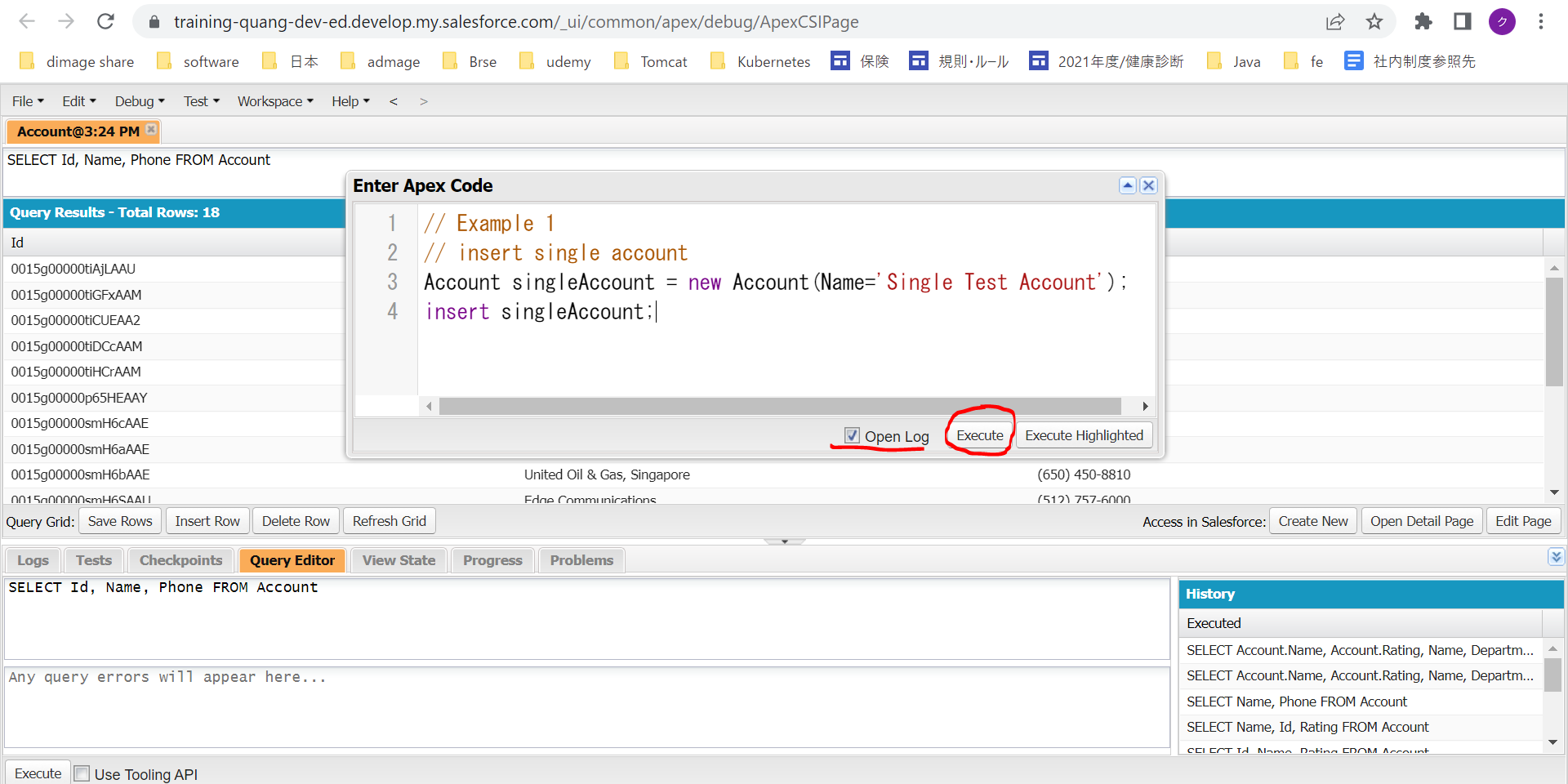

 | Transaction này thực hiện 1 Insert Operation( 1 DML statement) để thêm 1 account

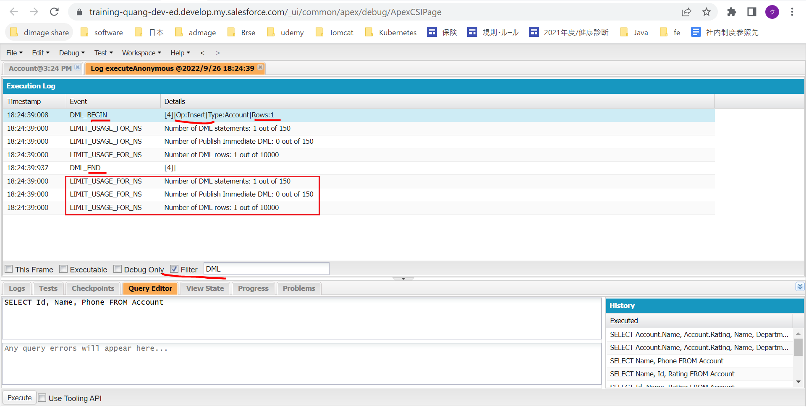

 |  |  |  |  |  |  |  |  | Per-Transaction Apex Limits
 |  |  |  |  |  |  |  |  | https://developer.salesforce.com/docs/atlas.en-us.apexcode.meta/apexcode/apex_gov_limits.htm
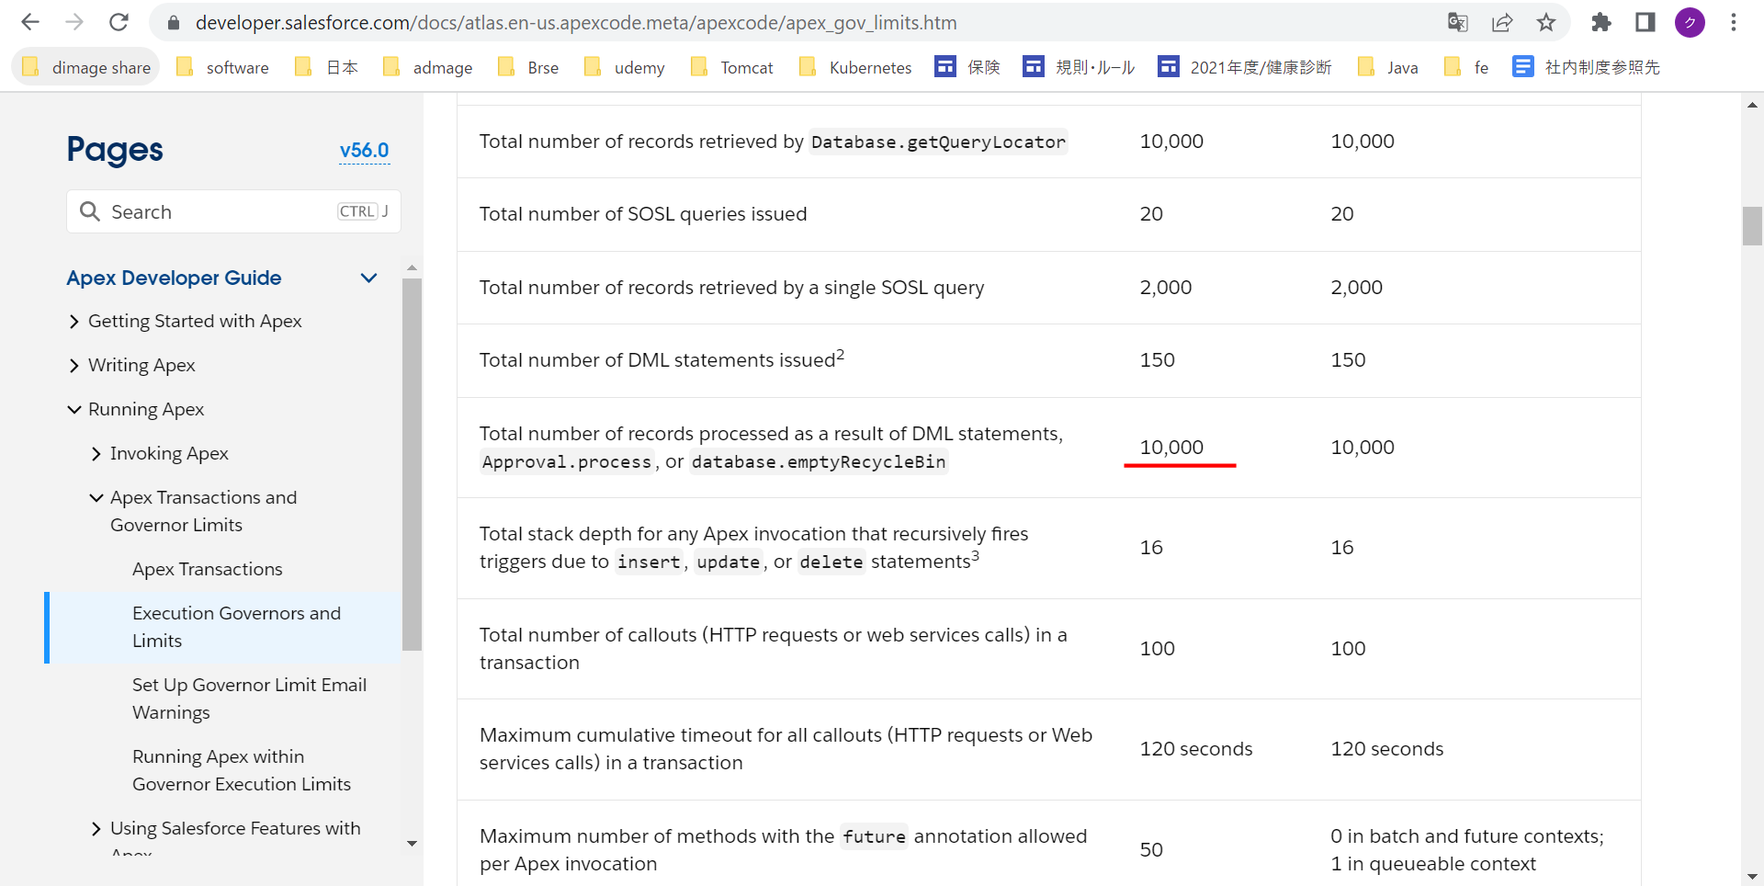

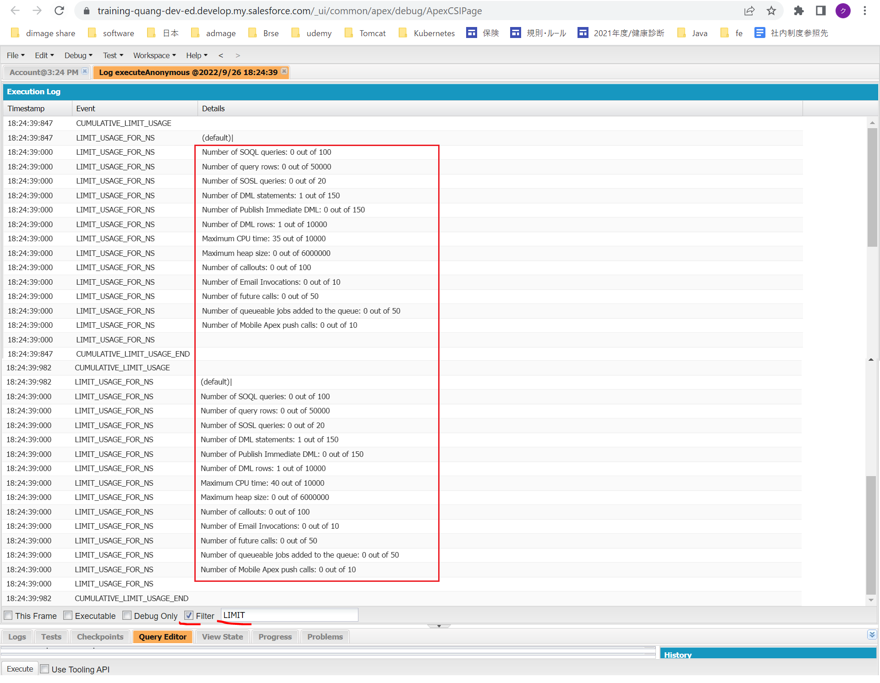

Example 2
 | // Example 2
 | // insert multiple accounts
 | List<Account> multipleAccounts = new List<Account>();
 | for(Integer i=0; i<100; i++){
 | multipleAccounts.add(new Account(Name='Multiple Test Account ' + String.valueOf(i)));
 | }
 | insert multipleAccounts;

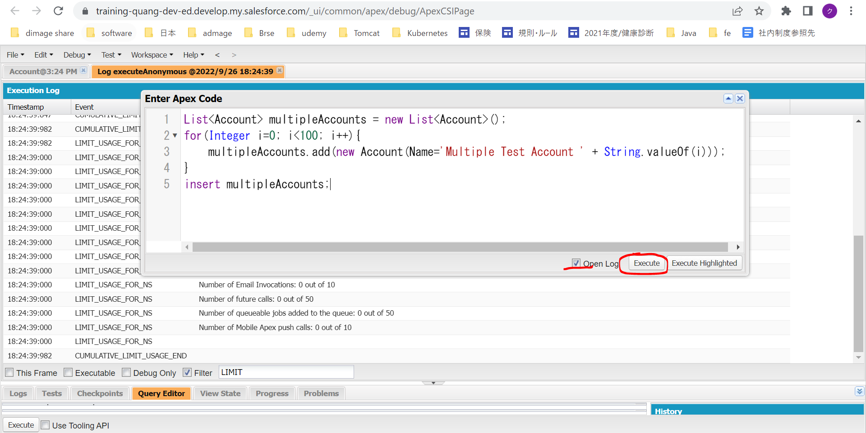

 | Thêm 100 row cùng 1 lúc, chỉ cần 1 DML statement để thực hiện do đó được insert bởi 1 transaction mà ko cần phải dùng 100 transaction
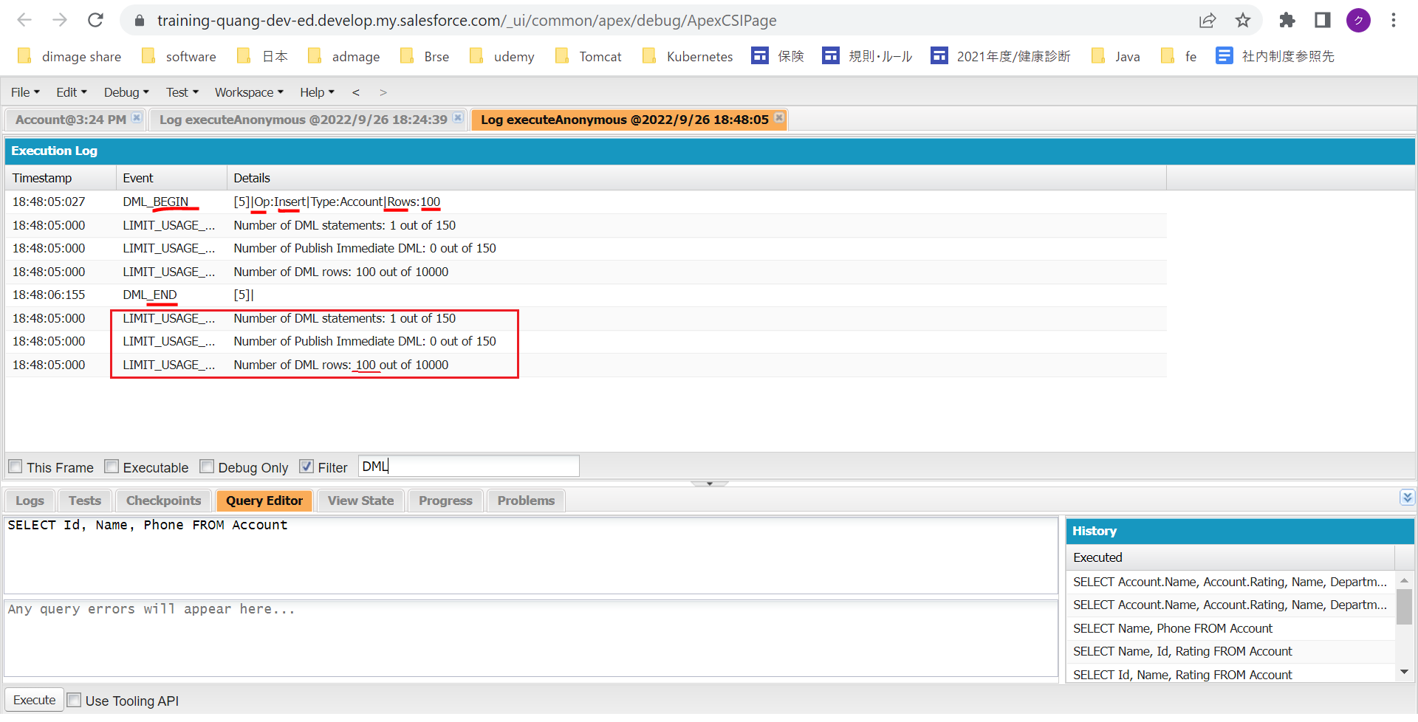

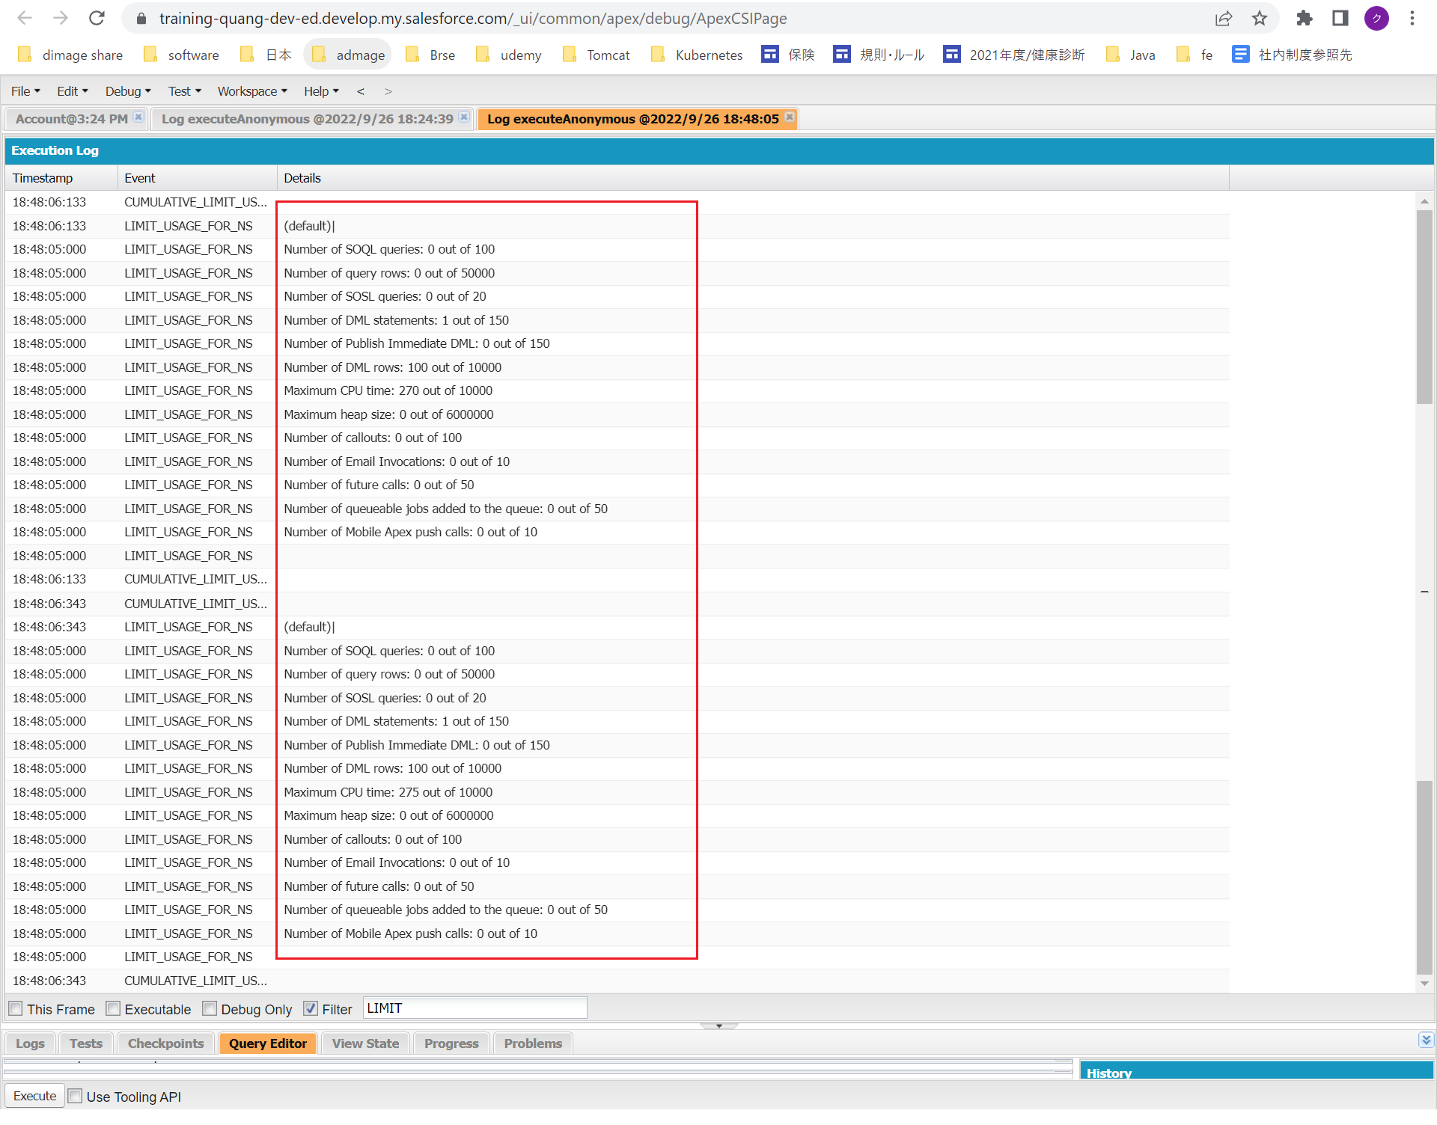

Example 3
 | // delete multiple accounts
 | delete [SELECT Id FROM Account WHERE Name LIKE '%test%'];

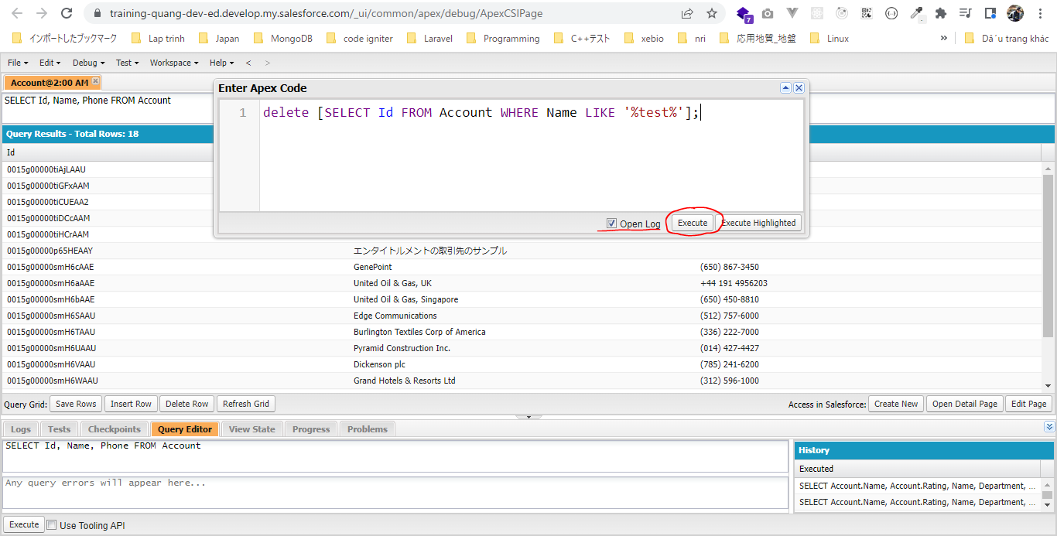

 | Thực hiện 1 câu SOQL để lấy được 101 row, và sau đó dùng 1 DML statement để xóa đi 101 row đó, đó cũng là 1 single transaction. Khi xóa đến 1 row nào đó bị fail thì transaction đó sẽ được roll back
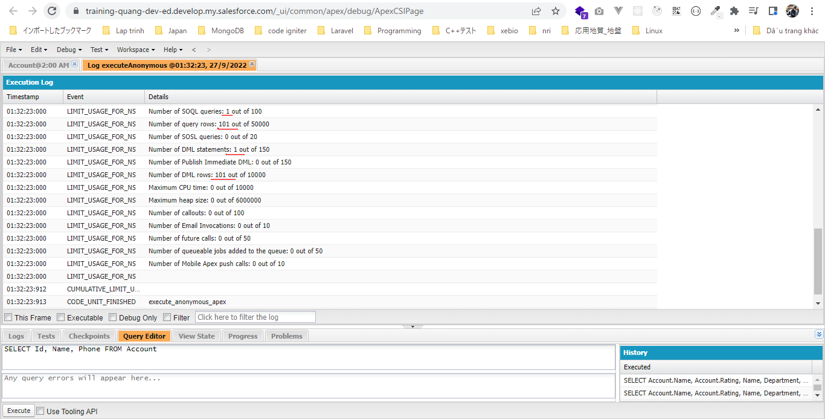

 | Có 1 cách khác để biết single transaction hya ko đó là mình check ở log file. Nếu chỉ có 1 log file được sinh ra sau khi execute. Thấy rằng có 3 file log được sinh ra bởi Example 1, Example 2
 | và Example 3 nên mỗi Example trên đều là 1 single transaction

Governor Limit Scenario
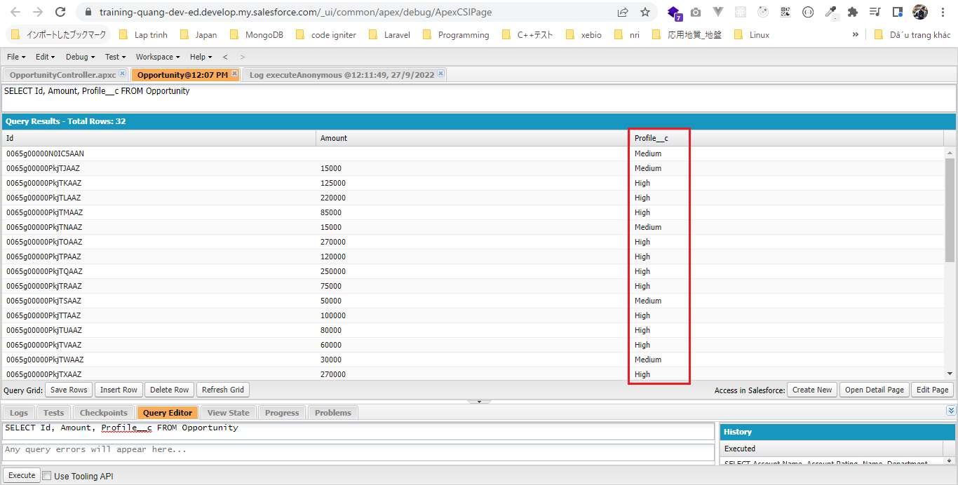
 | Challenge
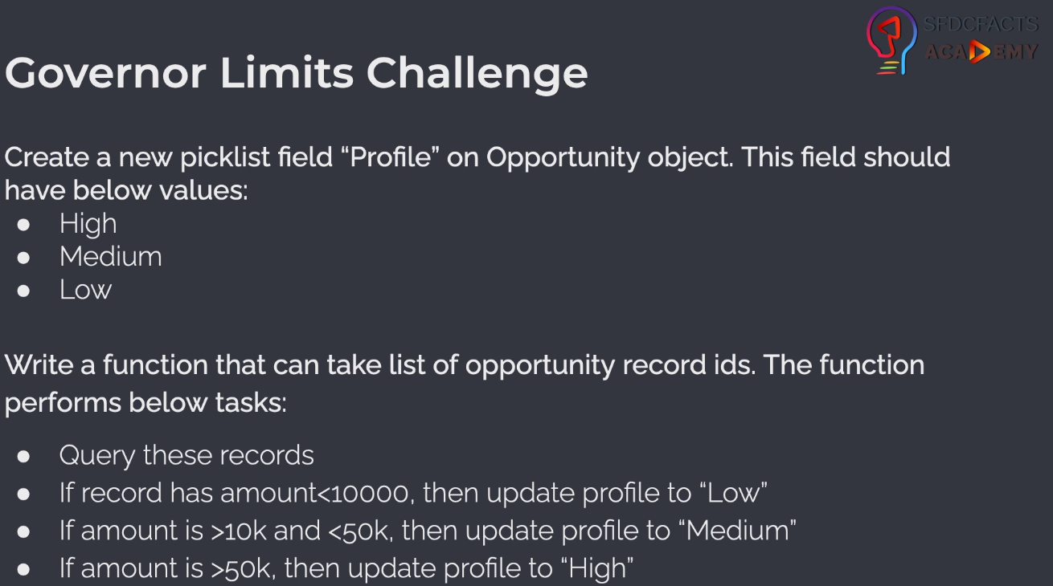

構成
 | salesforce
 |  | 2.Apex-Fundamentals
 |  | 3.Control-Flow-Statements
 |  | 4.Apex-Classes-and-Methods
 |  | 5.Apex-Testing
 |  | 6.Salesforce-Object-Query-Language
 |  | 7.SObject-and-DML
 |  | 8.Exception-Handling
 |  | 9.VS Code-Setup
 |  | 10.Governors-Limits-and-Code-Bulkification
 |  |  | 1.transaction
 |  |  |  | dev-console.txt
 |  |  | 2.gl-scenario-solution |  | → | new
 |  |  |  | dev-console.txt | → | new
 |  |  |  | OpportunityController.apxc | → | new

Create profile field on opportunity

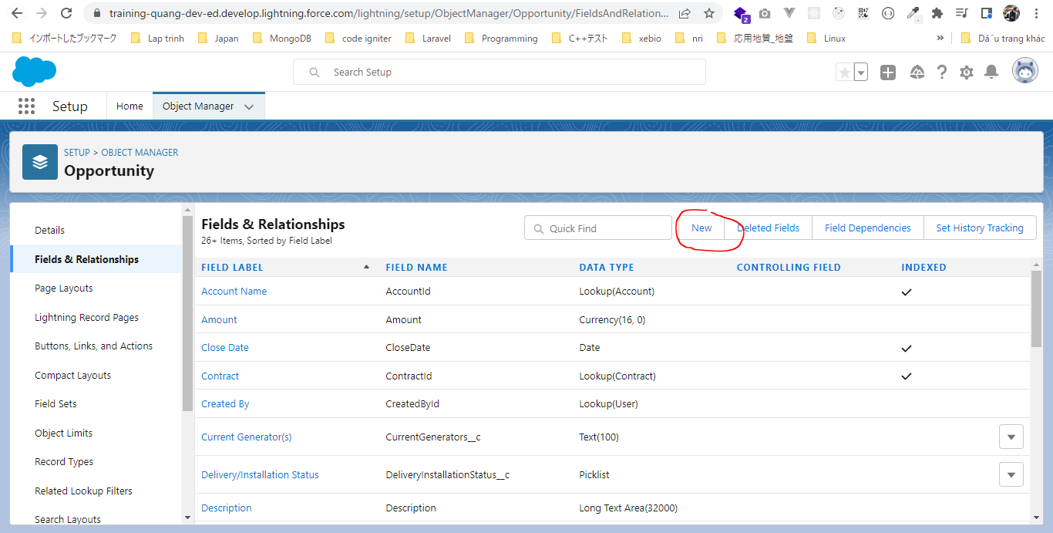

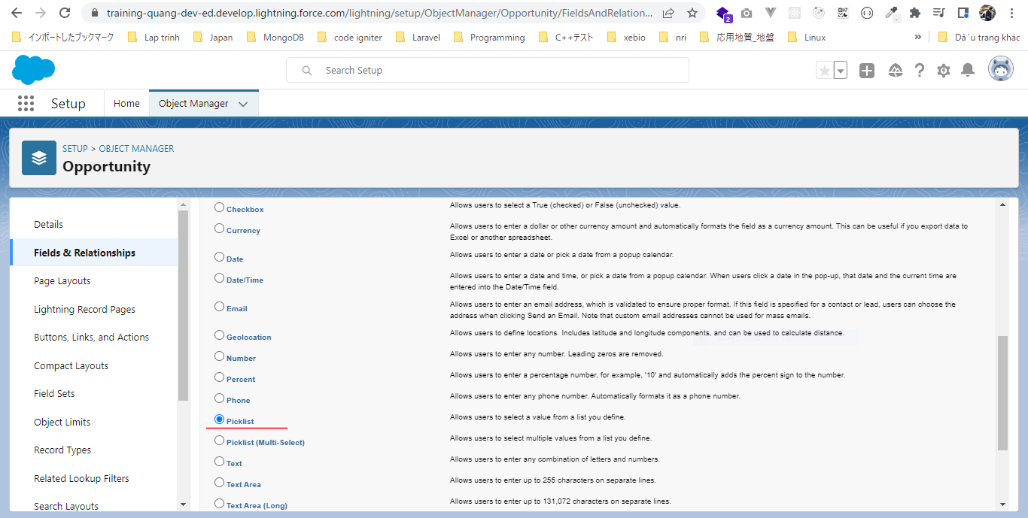

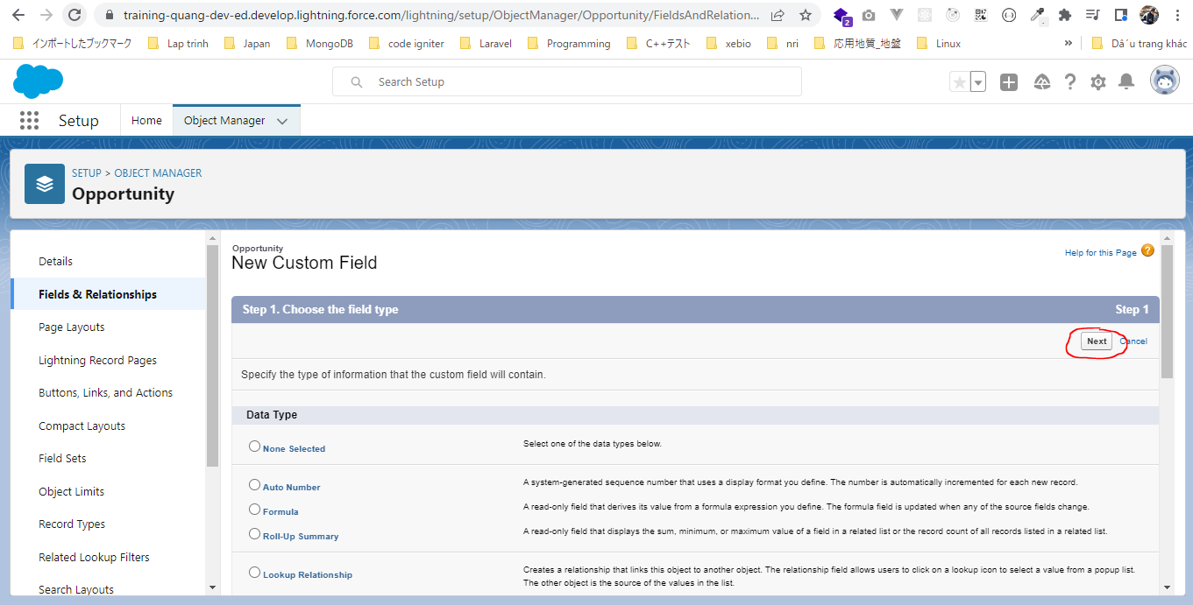

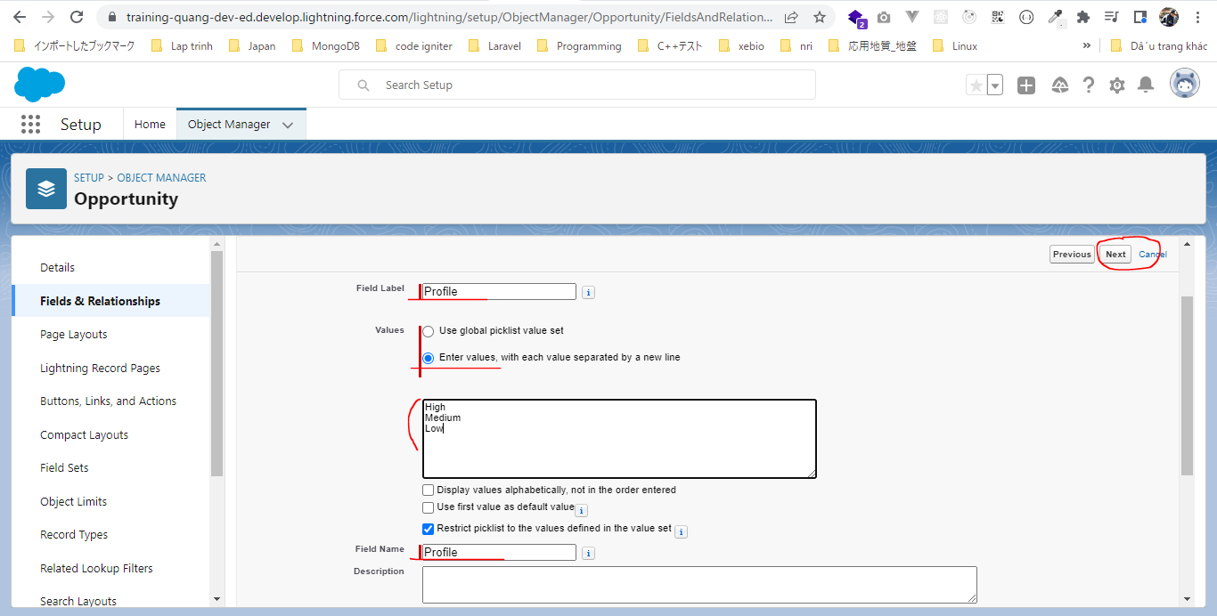

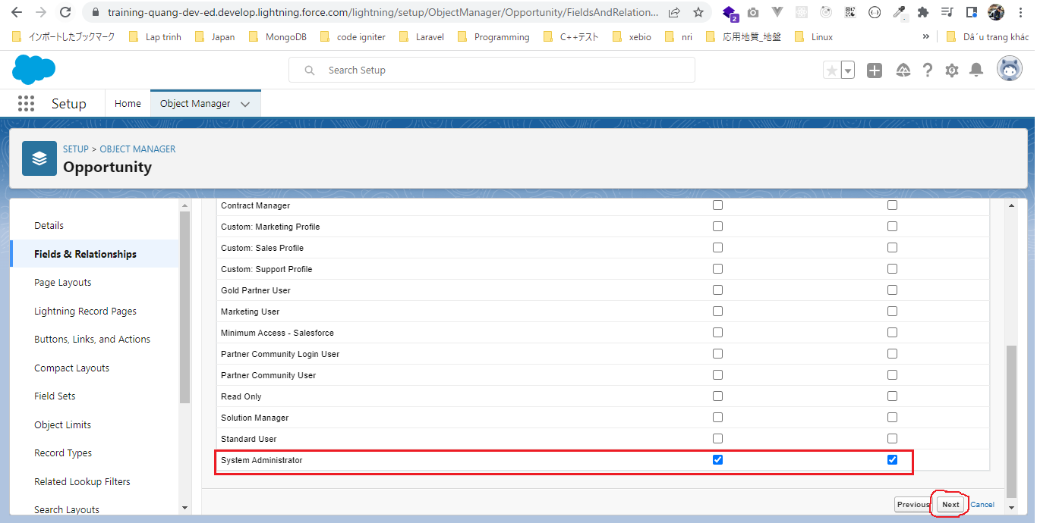

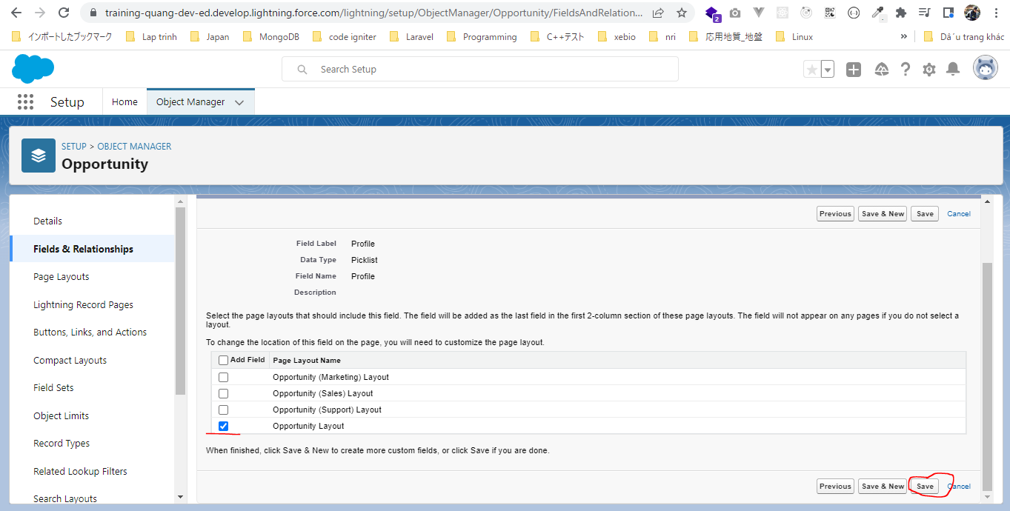

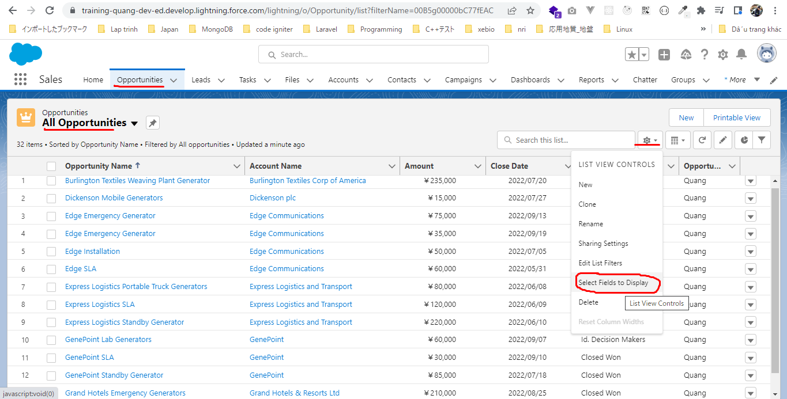

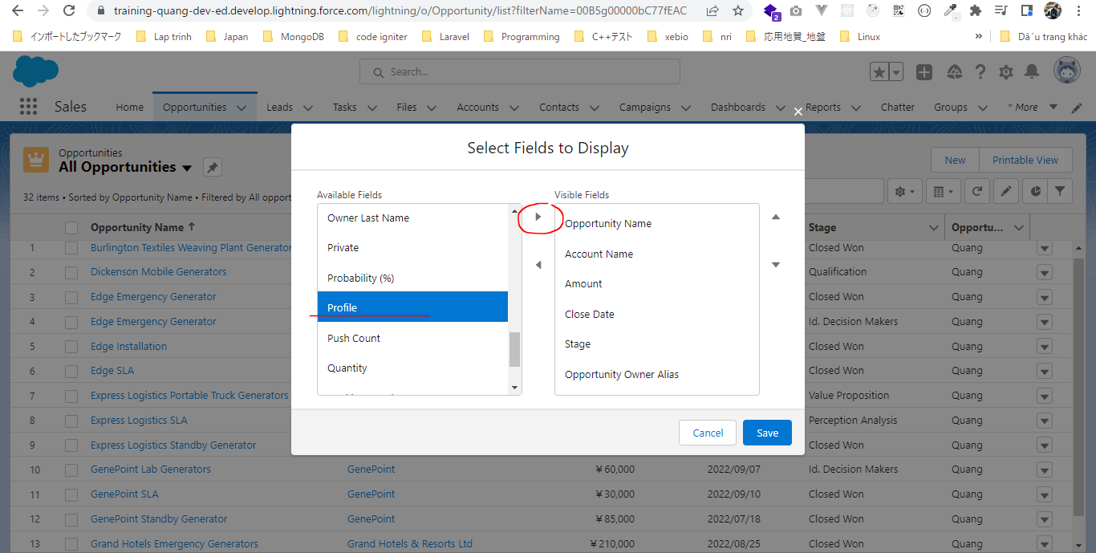

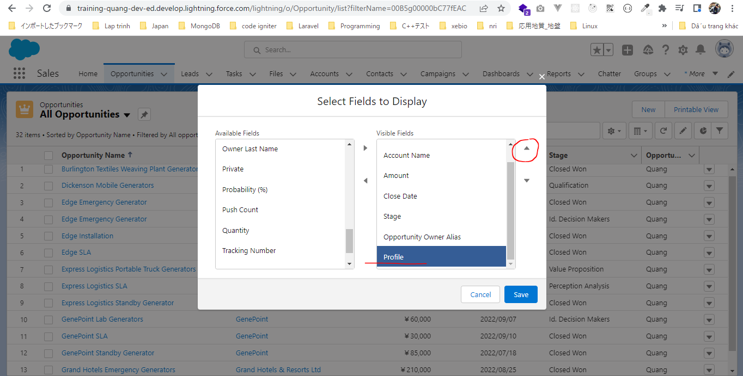

 | Để Profile ngay dưới Amount
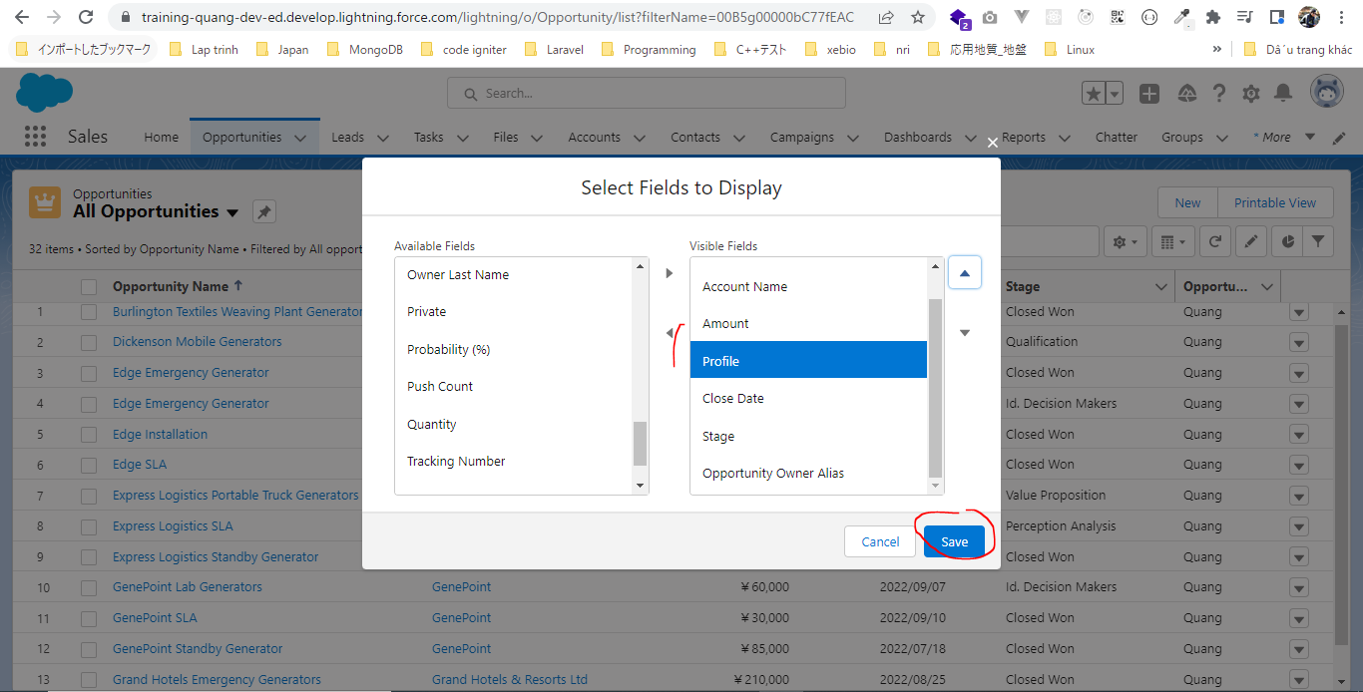

 | Profile được thêm và đang có giá trị rỗng
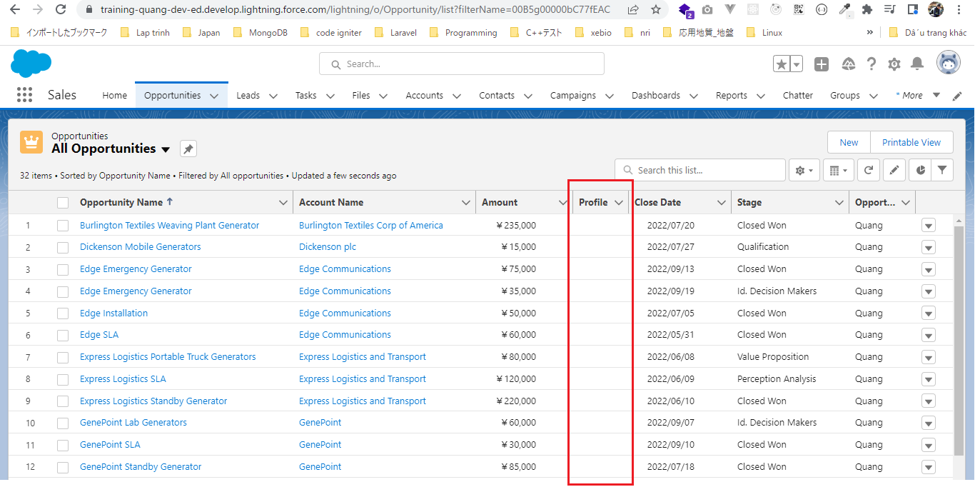

OpportunityController class
 | salesforce\10.Governors-Limits-and-Code-Bulkification\2.gl-scenario-solution\OpportunityController.apxc
 | public class OpportunityController {

 | public static void updateProfile(List<Id> oppIds){
 | for(Id oppId : oppIds){
 | // get opp record
 | Opportunity opp = [SELECT Id, Amount, Profile__c FROM Opportunity WHERE Id =: oppId];
 | if(opp.Amount <10000){
 | opp.Profile__c = 'Low';
 | } else if (opp.Amount > 50000){
 | opp.Profile__c = 'High';
 | } else{
 | opp.Profile__c = 'Medium';
 | }
 | // update opportunity
 | update opp;
 | }
 | }
 | }

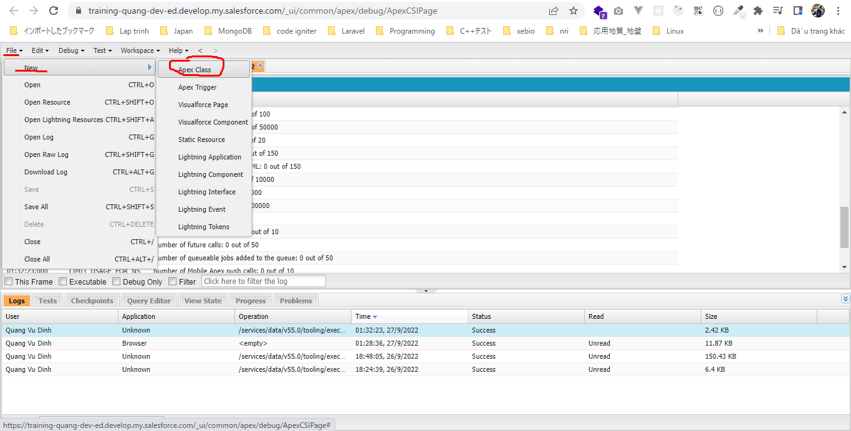

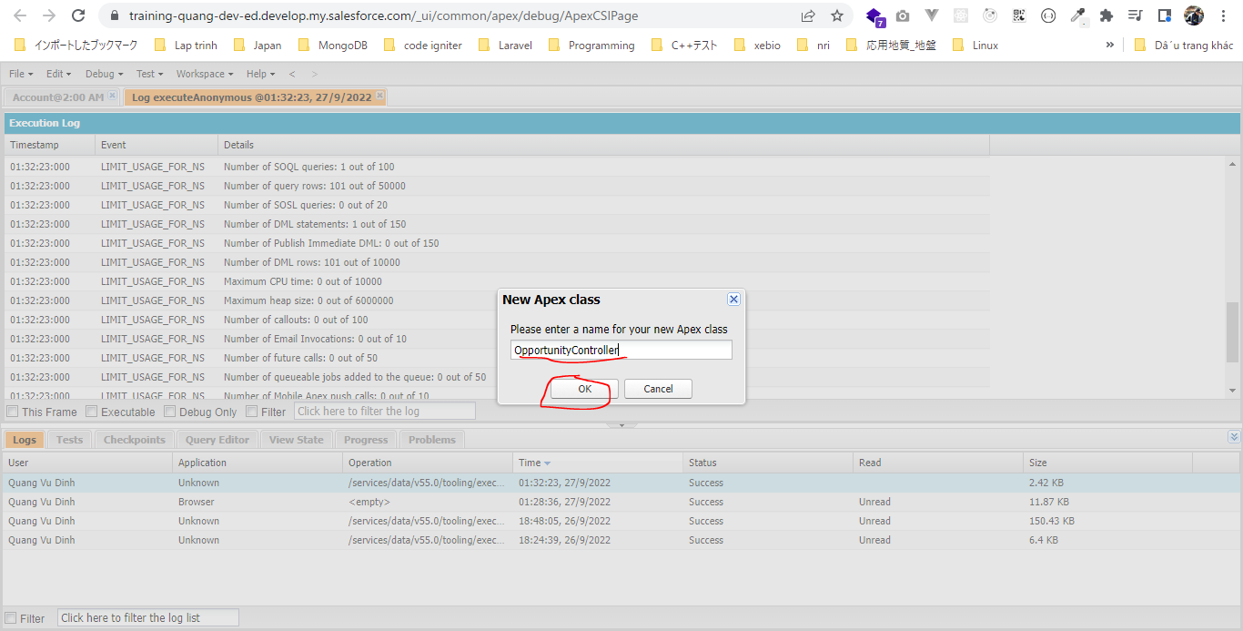

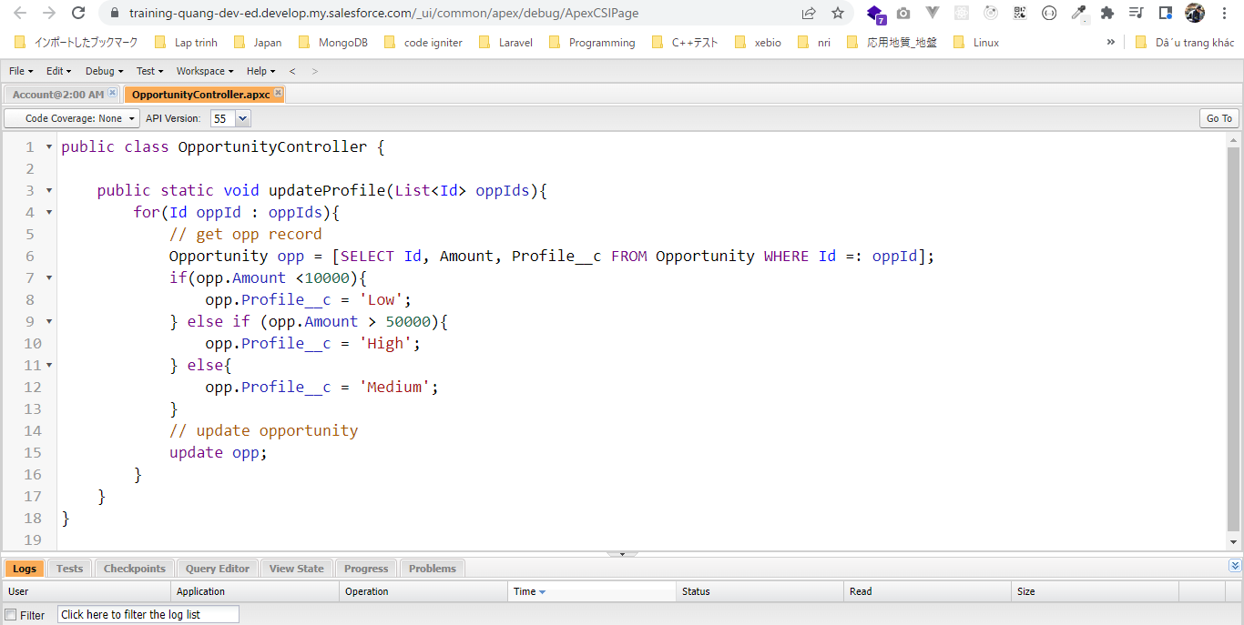

Opportunity khi chưa cập nhật giá trị cho Profile
 | SELECT Id, Amount, Profile__c FROM Opportunity
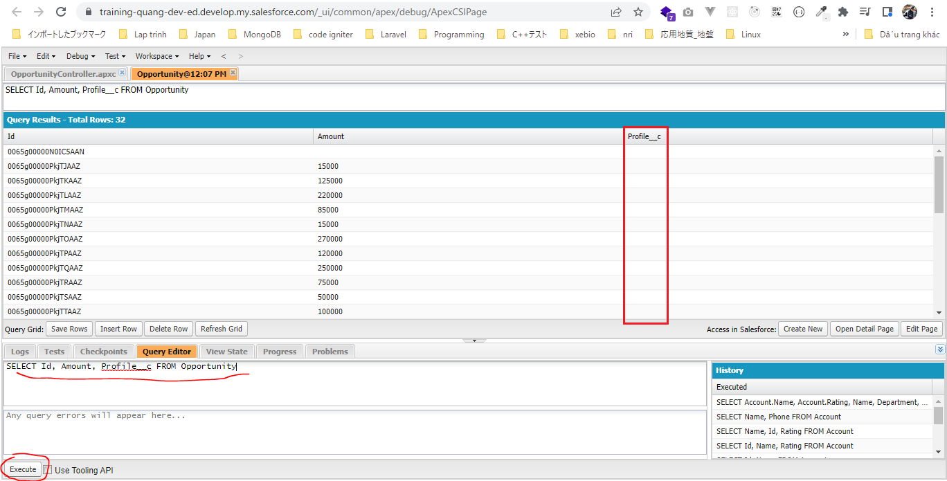

salesforce\10.Governors-Limits-and-Code-Bulkification\2.gl-scenario-solution\dev-console.txt
 | List<Opportunity> oppRecords = [SELECT Id FROM Opportunity];

 | List<Id> oppIds = new List<Id>();

 | for(Opportunity opp : oppRecords){
 | oppIds.add(opp.Id);
 | }

 | OpportunityController.updateProfile(oppIds);

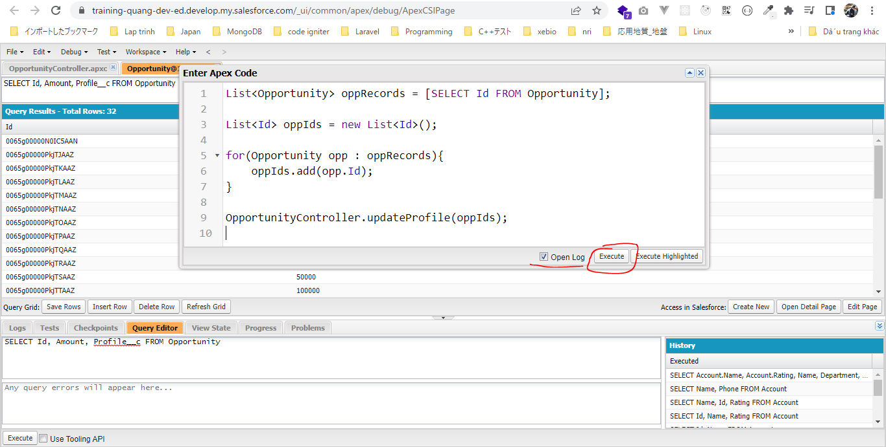

 | Transaction của mình dùng 33 SOQL để query data, 32 DML statement để update data và CPU time đã dùng là 335
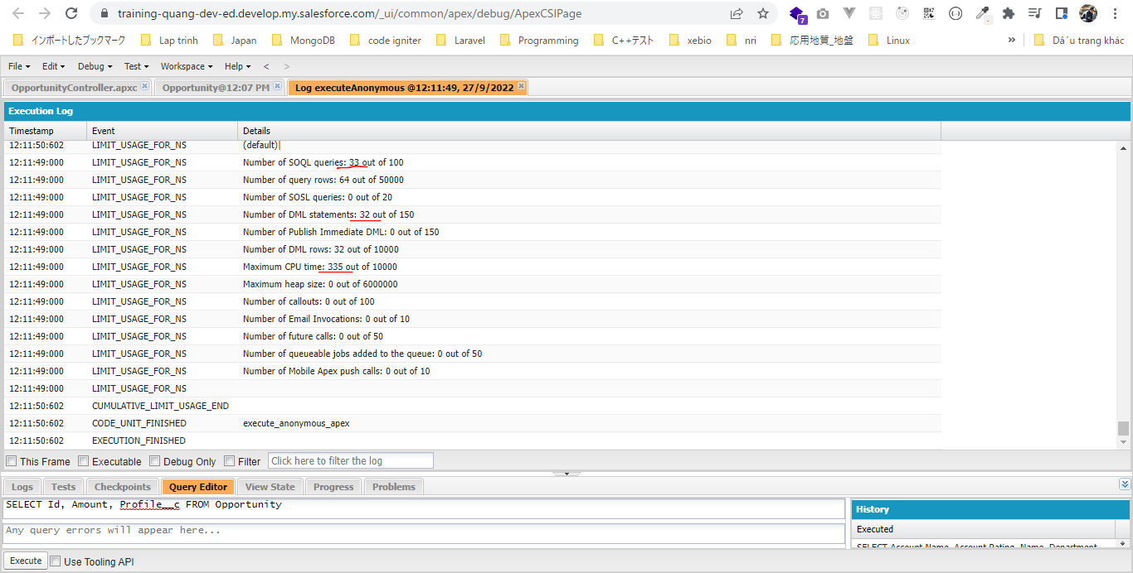

 | Profile đã được cập nhật giá trị

